Abb. B4-2A
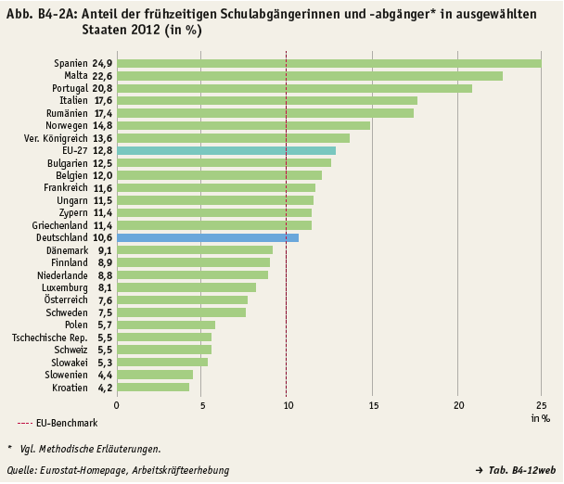
zurück zum Inhalt

